건물 목록
이름 | 체력 | 건설시간(s) | 비용 | 필요건물 | 역할 | 이미지 | 건설 중 | 건설 중_2단계 | 건설 중_3단계 | 칸소모
목장 | 500 | - | - | - |  |  |  |  |  | 5
풍차 | 200 | 10 | 50 | 넥서스 | 인구수 증가 | 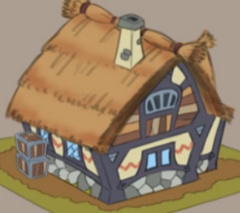 |  |  |  | 2
목장 | 200 | 20 | 100 | 넥서스 | 자원 생산 |  |  |  |  | 2
돌벽 | 1000 | 10 | 100 | 넥서스 | 랠리포인트 |  |  |  |  | 1
훈련소 | 150 | 20 | 150 | 넥서스 | 검병생산 | 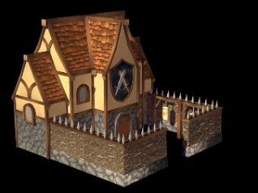 |  |  |  | 3
강화소 | 150 | 30 | 150 | 훈련소 | 유닛 강화 | 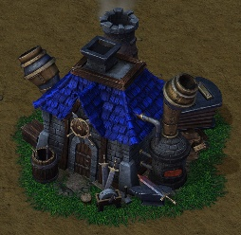 |  |  |  | 2
치료소 | 150 | 30 | 300 | 훈련소 | 유닛 치료 | 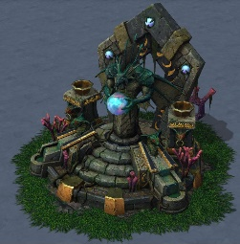 |  |  |  | 2

건물 UI

2

1
3

1
2
3
4
5

 |  |  |  | UI출력 연출
 |  |  |  | 먼저 수리 버튼이 출력되고 나머지 버튼이 뒤에서 곡선 형태를 그리며 출력됩니다
건물을 클릭하면 건물의 선택 테두리가 출력되고 상단에 체력바가 출력됩니다. 건물의 중앙에는 작업 UI가 출력됩니다.

출력된 버튼 중 원하는 작업을 클릭해 진행합니다. 마우스 오버된 버튼은 밝은 노란색을 띕니다.

NO | UI이름 | UI종류 | 설명
1 | 수리 버튼 | 버튼 | 건물의 피해를 수리합니다.
2 | 강화 버튼 | 버튼 | 건물을 강화합니다.
3 | 철거 버튼 | 버튼 | 건물을 철거합니다.

 | UI끄는 법

 | UI가 출력된 상태에서 다른 부분을 클릭하면 UI가 꺼집니다.

집 기능 & 강화
집 기능
인구수를 추가합니다.

집 인구수 연산
집(강화) 인구수 연산

인구수를 출력합니다.
인구수 = 0

집 건설()
N
집 강화()
N
자원 / 인구
Menu
DAY - 01

Y
Y
집 개수 --
집 개수 ++

집(강화) 개수 ++
집 파괴()
N
집(강화) 파괴
N
Y

집 개수 --
Y
집(강화) 개수 --

인구수 + = 집 개수 * 10
인구수 + = 집(강화) 개수 * 15

유닛 생산
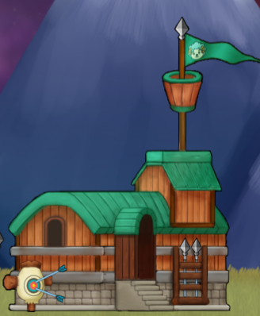
20
1
2
 |  |  |  | 대기열 이미지
 |  |  |  | 대기열 이미지는 원형대기열에 각 유닛의 무기가 출력됩니다. (예 : 투창병은 대기열에 투척용 창, 기사는 검이 출력됩니다.)

NO | UI이름 | UI종류 | 설명
1 | 유닛 생산시간 | 텍스트 | 유닛이 생성될 때 까지 남은 시간입니다. 0초가 되면 유닛이 생성됩니다.
2 | 유닛 대기열 | 이미지 | 유닛의 대기열 입니다. 맨 아래쪽에서부터 채워지며 최대 칸은 5칸입니다.

목장
If(대기시간 == 0)
대기시간 --
자원 += 재화
Y
N
대기시간 = 20
If(대기시간 == 0)
대기시간 --
자원 += 재화
Y
N
대기시간 = 20
+
목장 추가()
1
2

자원 / 인구
Menu
DAY - 01

 |  | 목장이 건설되면 대기시간이 20초로 초기화 됩니다. 이후 대기시간이 줄어들때 마다 재화가 생산됩니다.

건물 | 생산 재화
목장 | 150
목장(강화) | 200

건물 업그레이드 목록
건물 강화
건물 리스트
비용 = 50
비용 = 200
비용 = 300
비용 리스트
체력 리스트
x = 100
x = 100
x = 200
유닛 생산 감소
유닛 해금
자원 생산량 += 5
인구 제공 수 += 5
기능 강화 리스트

비용 소모
집

농장
건물 체력 += x

유닛 생산 건물
기능 강화

건물 강화 외형 변화
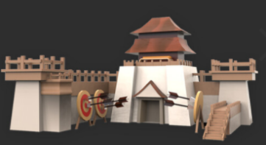


-200

마우스 오버하면 강화에 필요한 금액이 -(필요 금액)형태로 출력되며 누르면 강화가 시작됩니다. | 건물에 작업장이 덧씌워지며 x초 동안 강화가 진행되며 완료되기 전까지 건물의 기능이 멈춥니다. | 강화가 완료되면 작업장이 사라지고 건물의 외형이 변경됩니다. 다시 건물의 기능을 이용할 수 있습니다.

건물파괴
3회 반복

-50

건물의 색감이 붉은색으로 깜빡이는 과정을 3회 반복합니다.

플레이어가 폭파 버튼에 커서를 오버하면
-(필요 금액)이 출력되며 누르면 철거가 시작됩니다.
건물이 폭파 이펙트와 함께 제거되며 차지하고 있던 건설공간은 공백으로 남습니다.

훈련소 강화
If( 건물강화 )
건물 등급 += 1
Y
N
If( 건물 등급 = 1)
건물 등급 = 1
기사 창, 아처 생산 가능
If( 건물 등급 = 2)
Y
N
암살자, 마법사 생산 가능
Y

